단순리모컨 CODE
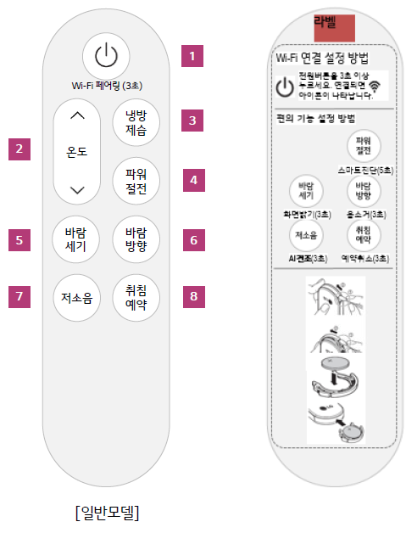
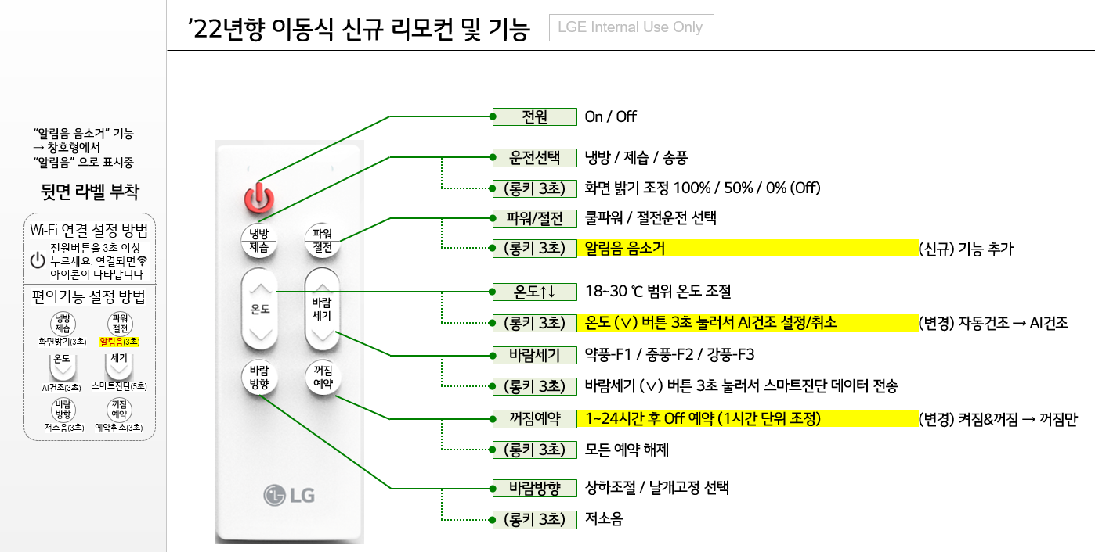
 |  |  |  |  | LSB/MSB 변환
 | 기능명 | CUSTOM CODE | 제품 DATA0 | 제품 /DATA0 | 리모컨 DATA1 | 리모컨 DATA1 | DATA2 | /DATA2 | DATA3 | /DATA3 | DATA3 | /DATA3
1 | 운전/정지 | 81 66 | 0x81 | 0x7E | 0x81 | 0x7E
2 | 운전모드(냉방제습) | 81 66 | 0xD9 | 0x26 | 0x9B | 0x64
3 | 온도 Up | 81 66 | 0xA1 | 0x5E | 0x85 | 0x7A | 0x19 |  | 0x69 |  | 0x96
4 | 온도 Down | 81 66 | 0x51 | 0xAE | 0x8A | 0x75 |  |  | 0xE9 |  | 0x97
5 | 파워절전(쿨파워/절전) | 81 66 | 0x21 | 0xDE | 0x84 | 0x7B | 0x84 |  | 0x87
6 | 바람세기 Up | 81 66 | 0x99 | 0x66 | 0x99 | 0x66
7 | 바람세기 Down | 81 66 | 0xD5 | 0x2A | 0xAB | 0x54
8 | 바람방향 | 81 66 | 0xC1 | 0x3E | 0x83 | 0x7C | 0xC1 |  | 0x83
9 | 화면밝기 | 81 66 | 0x45 | 0xBA | 0xA2 | 0x5D
10 | 저소음 | 81 66 | 0xA5 | 0x5A | 0xA5 | 0x5A
11 | 열대야취침 | 81 66 | 0xFE | 0x01 | 0x7F | 0x80 | 0x9F
12 | AI건조(자동건조) | 81 66 | 0x85 | 0x7A | 0xA1 | 0x5E
13 | 스마트진단 | 81 66 | 0xC5 | 0x3A | 0xA3 | 0x5C
14 | Wi-Fi페어링 | 81 66 | 0x25 | 0xDA | 0xA4 | 0x5B
15 | 예약취소 | 81 66 | 0x05 | 0xFA | 0xA0 | 0x5F
16 | 음소거(알림음) | 81 66 | 0x65 | 0x9A | 0xA6 | 0x59
17 | COP모드 | 81 66 | 0xE5 | 0x1A | 0xA7 | 0x58
18 | 간편예약(꺼짐예약) | 81 66 | 0xF9 | 0x06 | 0x9F | 0x60
19 | 전시모드 | 81 66 | 0x15 | 0xEA | 0xA8 | 0x57

14 | E-Saver | 81 66 | 0x41 |  | 0x82
15 | 켜짐/꺼짐예약 | 81 66 | 0xF9 | 0x06
16 | 절전 | 81 66 | 0x21 |  | 0x84 |  | 0x83 |  | 0x82 |  | 0x87
17 | 상하 | 81 66 | 0xB9 |  | 0xC1 |  | 0x61 |  | 0x9E |  | 0x86
18 | 켜짐예약 | 81 66 | 0x71 |  | 0x8E
19 | 냉방 | 81 66 | 0xF1 |  | 0x8F
20 | 송풍 | 81 66 | 0xA9 |  | 0x95
21 | 히터 | 81 66 | 0x61 |  | 0x86
22 | 난방 | 81 66 | 0x89 |  | 0x91
23 | 제습 | 81 66 | 0x91 |  | 0x89
24 | 인공지능 | 81 66 | 0x09 |  | 0x90
25 | 공기청정(공기정화) | 81 66 | 0x31 |  | 0x8C
26 | 예약해제 | 81 66 | 0x05 |  | 0xA0
27 | 하모니 | 81 66 | 0x41 |  | 0x82
28 | 간편예약(꺼짐예약) | 81 66 | 0xF9 |  | 0x9F
29 | 기능선택(-) | 81 66 | 0x49 |  | 0x92
29 | 기능선택(+) | 81 66 | 0x09 |  | 0x90
30 | 필터 초기화 | 81 66 | 0x95 | 0x6A | 0xA9 | 0x56
31 | DR Off | 81 66 | 0x55 | 0xAA | 0xAA | 0x55

제작요청
 |  |  | LSB/MSB 변환
 | 기능명 | CUSTOM CODE | 리모컨 DATA1 | 리모컨 DATA1
1 | 운전/정지 | 81 66 | 0x81 | 0x7E
2 | 운전모드(냉방제습) | 81 66 | 0x9B | 0x64
3 | 온도 Up | 81 66 | 0x85 | 0x7A
4 | 온도 Down | 81 66 | 0x8A | 0x75
5 | 파워절전(쿨파워/절전) | 81 66 | 0x84 | 0x7B
6 | 바람세기 | 81 66 | 0x99 | 0x66
7 | 바람방향 | 81 66 | 0x83 | 0x7C
8 | 화면밝기 | 81 66 | 0xA2 | 0x5D
9 | 저소음 | 81 66 | 0xA5 | 0x5A
10 | 열대야취침 | 81 66 | 0x7F | 0x80
11 | AI건조(자동건조) | 81 66 | 0xA1 | 0x5E
12 | 스마트진단 | 81 66 | 0xA3 | 0x5C
13 | Wi-Fi페어링 | 81 66 | 0xA4 | 0x5B
14 | 예약취소 | 81 66 | 0xA0 | 0x5F
15 | 음소거(알림음) | 81 66 | 0xA6 | 0x59
16 | COP모드 | 81 66 | 0xA7 | 0x58
17 | 전시모드 | 81 66 | 0xA8 | 0x57

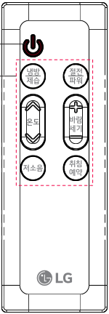
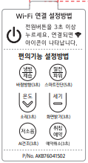
 | 기능명 | CUSTOM CODE | 리모컨 DATA1 | 리모컨 DATA1
1 | 운전/정지 | 81 66 | 0x81 | 0x7E
2 | 운전모드(냉방/제습) | 81 66 | 0x9B | 0x64
3 | 온도 Up | 81 66 | 0x85 | 0x7A
4 | 온도 Down | 81 66 | 0x8A | 0x75
5 | 절전/파워 | 81 66 | 0x84 | 0x7B
6 | 바람세기 Up | 81 66 | 0x99 | 0x66
6 | 바람세기 Down | 81 66 | 0xAB | 0x54
7 | 바람방향 | 81 66 | 0x83 | 0x7C
8 | 화면밝기 | 81 66 | 0xA2 | 0x5D
9 | 저소음 | 81 66 | 0xA5 | 0x5A
10 | 취침예약 | 81 66 | 0x7F | 0x80
11 | AI건조 | 81 66 | 0xA1 | 0x5E
12 | 스마트진단 | 81 66 | 0xA3 | 0x5C
13 | Wi-Fi페어링 | 81 66 | 0xA4 | 0x5B
14 | 예약취소 | 81 66 | 0xA0 | 0x5F
15 | 소리 | 81 66 | 0xA6 | 0x59
16 | COP모드 | 81 66 | 0xA7 | 0x58

